GOUTER SEM 36
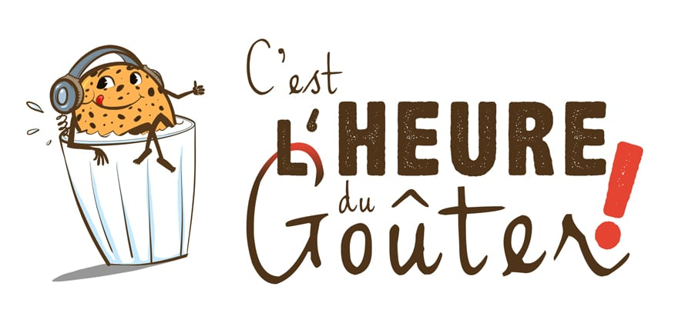


Semaine N° 36 du 31/08/2026 au 04/09/2026

LUNDI | MARDI | MERCREDI | JEUDI | VENDREDI
Madeleine | Gaufrette chocolat | Viennois | Gâteau au fromage blanc | Baguette
Yaourt sucré | Flan | Dosette miel | Fruit | Fromage sec portion
Fruit | Fruit | Fruit | Yaourt | Compote
 |  | Yaourt

